Sheet1
แบบข้อมูลโครงการจัดซื้อจัดจ้างในรอบเดือน มีนาคม 2569 ปีงบประมาณ พ.ศ. 2569
สถานีตำรวจทางหลวง 1 กองกำกับการ 5 กองบังคับการตำรวจทางหลวง

ลำดับที่ | งานที่จัดซื้อหรือจัดจ้าง | วงเงินที่จะซื้อหรือจ้าง | ราคากลาง | วิธีซื้อหรือจ้าง | รายชื่อผู้เสนอราคา | ราคาที่เสนอ | ผู้ที่ได้รับการคัดเลือก | ราคาที่ตกลงซื้อหรือจ้าง | เหตุผลที่คัดเลือกโดยสรุป | เลขที่และวันที่ของสัญญาหรือข้อตกลงในการซื้อหรือจ้าง (โดยต้องมีข้อมูลทั้งเลขที่และวันที่ของสัญญาหรือข้อตกลงในการซื้อหรือจ้าง)
ไม่มีการจัดซื้อจัดจ้าง

 |  |  |  |  |  |  |  |  |  | ข้อมูล ณ วันที่ 31 มีนาคม 2569
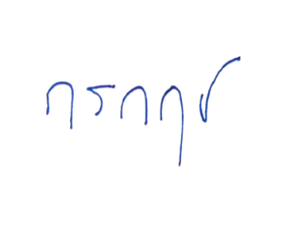
 |  |  |  |  |  |  |  |  | พ.ต.ท.
 |  |  |  |  |  |  |  |  |  | ( กรกฤช งามวงศ์วาน )
 |  |  |  |  |  |  |  |  |  | สวญ.ส.ทล.1 กก.5 บก.ทล.

